Hoja1
 |  |  |  | ESCOBAS |  |  |  |  | COSTEO ANUAL |  |  | Se mueve 8 veces al año
 |  |  |  | VN | VU | VR | VFP | VA | G | A | COK | circula | 1.5
Capital de explotación fijo |  |  | Maq comun | 450000 | 12 | 45000 | 9 | 348750 |  | 20250 | 73237.5 | cok | 0.04375
 |  |  | Maq espec | 200000.00 | 15.00 | 30000.00 | 15.00 | 200000.00 |  | 11333.33 | 70000
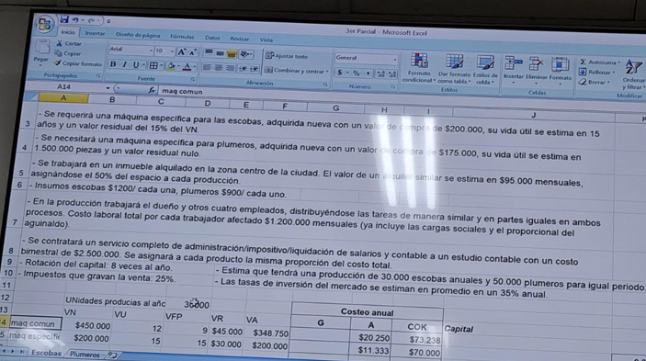
 |  |  |  | Cantidad | mes | año
Capital circulante |  |  | Inmbueble | 1 | 95000 | 1140000 |  |  | 570000.00 |  | 24937.5
 |  |  | Insumos | 30000.00 | 3000000.00 | 36000000.00 |  |  | 36000000.00 |  | 1575000.00
 |  |  | Trabajador | 5.00 | 6000000.00 | 72000000.00 |  |  | 36000000.00 |  | 1575000
 |  |  | Servic. Adm | 1.00 | 1250000.00 | 15000000.00 |  |  | 7500000.00 |  | 328125
 |  |  |  |  |  |  |  |  | 80070000.00 | 31583.33 | 3646300
 | anual | unitario
Costo directo | 83747883.33 | 2791.5961111
costo ind | 0
ct | 83747883.33 | 2791.60

 |  |  |  | PLUMEROS |  |  |  |  | COSTEO ANUAL
 |  |  |  | VN | VU | VR | VFP | VA | G | A | COK
Capital de explotación fijo |  |  | Maq comun | 450000 | 12 | 45000 | 9 | 348750 |  | 13500 | 48825
 |  |  | Maq espec | 175000.00 | 30.00 | 0.00 | 30.00 | 175000.00 |  | 5833.33 | 61250

 |  |  |  | Cantidad | mes | año
Capital circulante |  |  | Inmbueble | 1 | 95000 | 1140000 |  |  | 570000.00 |  | 24937.5
 |  |  | Insumos | 50000.00 | 3750000.00 | 45000000.00 |  |  | 45000000.00 |  | 1968750
 |  |  | Trabajador | 5.00 | 6000000.00 | 72000000.00 |  |  | 36000000.00 |  | 1575000
 |  |  | Servic. Adm | 1.00 | 1250000.00 | 15000000.00 |  |  | 7500000.00 |  | 328125
 |  |  |  |  |  |  |  |  | 89070000.00 | 19333.33 | 4006887.5
 | PIEZAS | AÑO
VU | 1500000 | 50000

 | ANUAL | UNIT
CD | 93096220.83 | 1861.9244167
CI | 0
CT | 93096220.83 | 1861.92

